1. นำไปใช้
สรุปความสอดคล้องของโครงการในระบบ eMENSCR ต่อห่วงโซ่คุณค่าฯ ของเป้าหมายแผนแม่บทย่อย
การนำข้อมูลไปใช้ประกอบการจัดทำโครงการเพื่อขับเคลื่อนการบรรลุเป้าหมายตามยุทธศาสตร์ชาติ ประจำปีงบประมาณ พ.ศ. 2567
1. ทบทวนความเกี่ยวข้องของหน่วยงานกับเป้าหมายแผนแม่บทย่อย (Y1) ของแผนแม่บทภายใต้ยุทธศาสตร์ชาติ
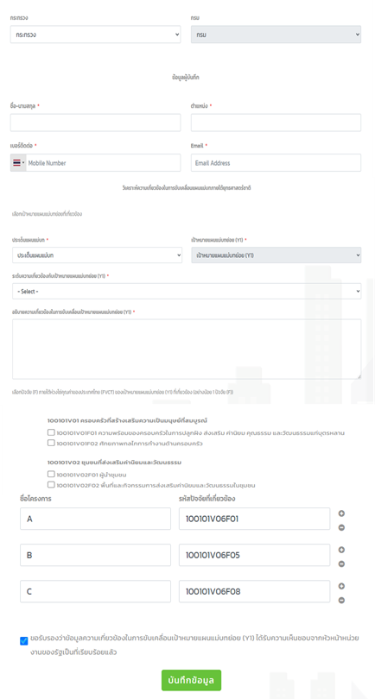
คำชี้แจง :
นำข้อมูลจาก Sheet 3. Pivot หน่วยงาน และ Sheet 4. รวม หรือ Sheet 5. เรียงปี หรือ Sheet 6. VC ไปประกอบการจัดทำ PRJ67WS1 ดังนี้
1.1 วิเคราะห์การมีส่วนร่วมขับเคลื่อนการบรรลุผลสัมฤทธิ์ตามเป้าหมายของแผนแม่บทย่อยฯ ตามองค์ประกอบและปัจจัยของห่วงโซ่คุณค่าของประเทศไทย (Final Value Chain Thailand : FVCT) โดยพิจารณาจากโครงการ/การดำเนินการของหน่วยงานที่ได้มีการดำเนินการที่ผ่านมาว่าใต้อยู่ในปัจจัยภายใต้องค์ประกอบของห่วงโซ่คุณค่าฯ ซึ่งจะสะท้อนให้เห็นว่าหน่วยงานมีส่วนร่วมขับเคลื่อนฯ ปัจจัยใดบ้าง
1.2 พิจารณาโครงการ/การดำเนินการที่ผ่านมาของหน่วยงานที่มีการนำเข้าในระบบ eMENSCR เพื่อนำไปสู่การเพิ่มเติมโครงการ/การดำเนินการตั้งแต่ปีงบประมาณ 2561 – ปัจจุบันของหน่วยงานที่ยังไม่ได้มีการนำเข้าในระบบ eMENSCR ทั้งในส่วนของโครงการ/การดำเนินการที่ใช้งบประมาณแผ่นดิน/งบประมาณจากแหล่งอื่น และไม่ใช้งบประมาณ

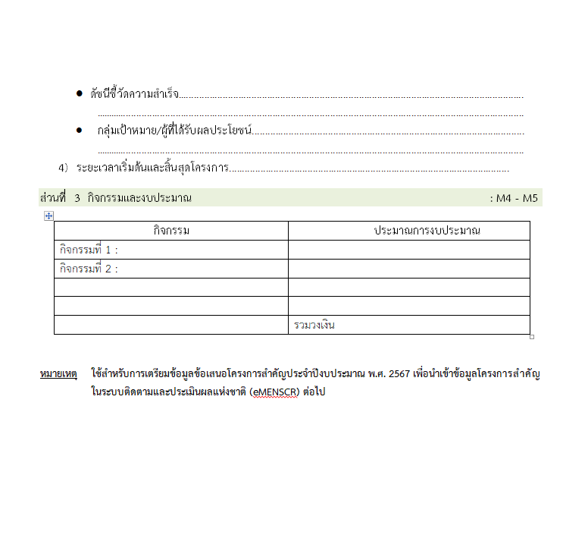
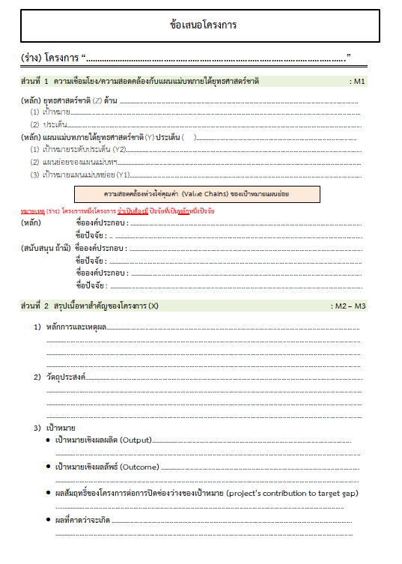
2 .การทำร่างข้อเสนอโครงการเพื่อขับเคลื่อนการบรรลุเป้าหมายตามยุทธศาสตร์ชาติ ประจำปีงบประมาณ พ.ศ. 2567
คำชี้แจง :
นำข้อมูลจาก Sheet 3. Pivot VC และ Sheet 4. รวม หรือ Sheet 5. เรียงปี หรือ Sheet 6. VC ไปประกอบการจัดทำร่างข้อเสนอโครงการฯ ดังนี้
2.1 วิเคราะห์ช่องว่างของห่วงโซ่คุณค่าฯ โดยพิจารณาองค์ประกอบ/ปัจจัยที่ไม่มีโครงการฯ (X) มารองรับ เพื่อให้หน่วยงานจัดทำโครงการฯ มาขับเคลื่อนการดำเนินการในปัจจัยภายใต้องค์ประกอบนั้น
2.2 วิเคราะห์ความซ้ำซ้อนของโครงการ/การดำเนินการที่อยู่ในปัจจัยภายใต้องค์ประกอบของห่วงโซ่คุณค่าฯ ของเป้าหมายแผนแม่บทย่อย (Y1) ที่เกี่ยวข้อง โดยพิจารณาจากปัจจัยที่มีโครงการมารองรับเป็นจำนวนมาก เพื่อดูความซ้ำซ้อนที่เกิดขึ้นของโครงการ/การดำเนินงานที่ผ่านมา และประเมินว่าข้อเสนอโครงการฯ ที่หน่วยงานจะจัดทำมีความซ้ำซ้อนกับโครงการของหน่วยงานอื่น ๆ หรือไม่ โดยหน่วยงานสามารถหารือและบูรณาการร่วมกันเพื่อลดความซ้ำซ้อนและจัดทำโครงการฯ ที่มีคุณภาพต่อไป

2. pivot vc
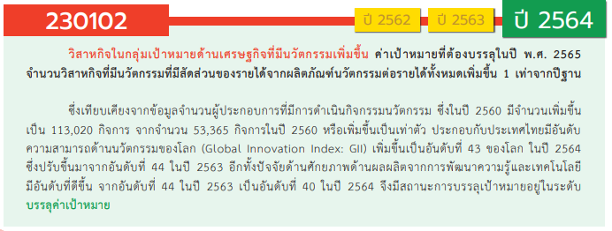
องค์ประกอบ/ปัจจัย | ปีงบประมาณ
Row Labels | 2561 | 2562 | 2563 | 2564 | 2565 | 2566 | รวมจำนวนทั้งสิ้น
230102V01 |  |  | 2 | 7 | 7 |  | 16
230102F0101 |  |  | 2 | 7 | 5 |  | 14
230102F0102 |  |  |  |  | 1 |  | 1
230102F0103 |  |  |  |  | 1 |  | 1
230102V02 | 1 | 2 | 1 |  | 8 |  | 12
230102F0201 | 1 | 2 | 1 |  | 2 |  | 6
230102F0202 |  |  |  |  | 4 |  | 4
230102F0203 |  |  |  |  | 2 |  | 2
230102F0204
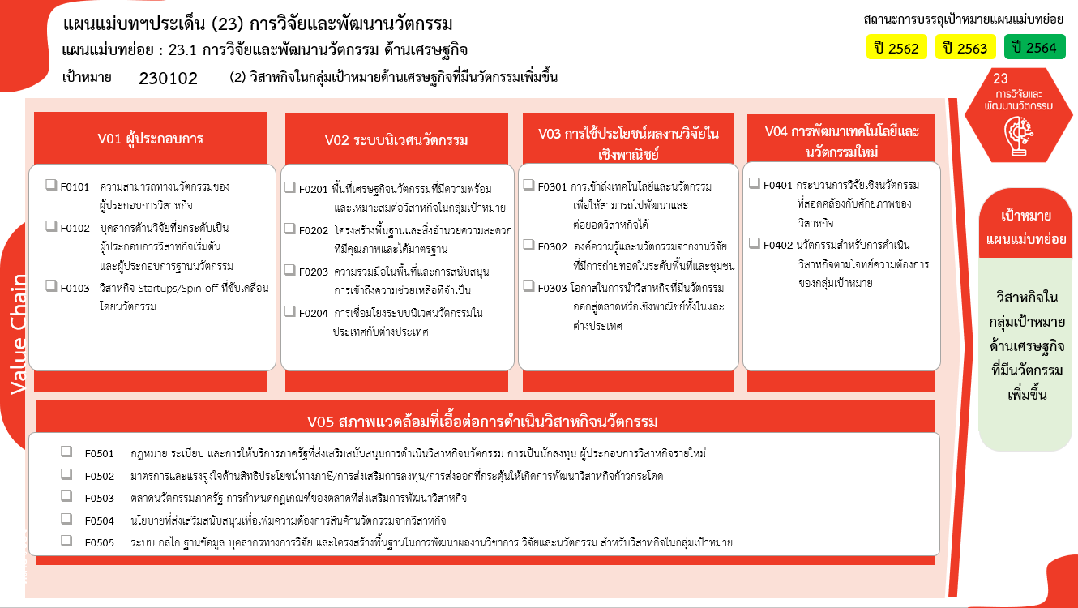
(0 โครงการ)
230102V03 | 2 | 8 | 4 | 5 | 22 |  | 41
230102F0301 | 1 | 2 | 1 |  | 8 |  | 12
230102F0302 | 1 | 5 | 2 | 5 | 8 |  | 21
230102F0303 |  | 1 | 1 |  | 6 |  | 8
230102V04 |  |  | 2 | 3 | 9 |  | 14
230102F0401 |  |  | 1 | 2 | 4 |  | 7
230102F0402 |  |  | 1 | 1 | 5 |  | 7
(12 โครงการ)
230102V05 |  |  |  |  | 1 | 1 | 2
(6 โครงการ)
230102F0501
(12 โครงการ)
(7 โครงการ)
230102F0502 |  |  |  |  |  | 1 | 1
(21 โครงการ)
230102F0503 |  |  |  |  | 1 |  | 1
(4 โครงการ)
(21 โครงการ)
230102F0504
(8 โครงการ)
(7 โครงการ)
230102F0505
(2 โครงการ)
(8 โครงการ)
รวมจำนวนทั้งสิ้น | 3 | 10 | 9 | 15 | 47 | 1 | 85
รวม 16 โครงการ
รวม 12 โครงการ
(0 โครงการ)
รวม 41 โครงการ
รวม 14 โครงการ

(0 โครงการ)
(1/1* โครงการ)
(1 โครงการ)
(0 โครงการ)
รวม 2/1* โครงการ
(0 โครงการ)
รวม 85 โครงการ

 |  |  |  |  |  |  |  | หมายเหตุ: n* หมายถึง โครงการเพื่อขับเคลื่อนการบรรลุเป้าหมายตามยุทธศาสตร์ชาติ ประจำปีงบประมาณ พ.ศ. 2566

4. รวม
โครงการภายใต้เป้าหมายแผนแม่บทย่อย: (2) วิสาหกิจในกลุ่มเป้าหมายด้านเศรษฐกิจที่มีนวัตกรรมเพิ่มขึ้น
โครงการที่ปรากฎเป็นโครงการที่ผ่านการอนุมัติจากผู้บริหาร (M7) ของหน่วยงานเท่านั้น (ข้อมูล ณ เดือนมีนาคม 2565)

ชื่อโครงการ / การดำเนินงาน | ปีงบประมาณ | วันที่เริ่มต้นโครงการ | วันที่สิ้นสุดโครงการ | หน่วยงานระดับกองหรือเทียบเท่า | หน่วยงานระดับกรมหรือเทียบเท่า | หน่วยงานระดับกระทรวงหรือเทียบเท่า | ประเภทโครงการ | องค์ประกอบ | ปัจจัย
โครงการการวิจัยและนวัตกรรมเพื่อแก้ปัญหาหรือสร้างความเข้มแข็งด้านสังคม ชุมชน ความมั่นคง และคุณภาพชีวิตประชาชนตามยุทธศาสตร์ของประเทศ : การวิจัยเพื่อความมั่นคง สังคม และการพัฒนาที่ยั่งยืน | 2561 | ตุลาคม 2560 | กันยายน 2561 | ส่วนแผนและยุทธศาสตร์ | มหาวิทยาลัยศรีนครินทรวิโรฒ | กระทรวงการอุดมศึกษา วิทยาศาสตร์ วิจัยและนวัตกรรม |  | 230102V02 | 230102F0201
โครงการวิจัยและนวัตกรรมในอุตสาหกรรมยุทธศาสตร์และเป้าหมายของประเทศ : ผลงานวิจัยและนวัตกรรมนำไปสู่การใช้ประโยชน์ในอุตสาหกรรมและคลัสเตอร์เป้าหมาย | 2561 | ตุลาคม 2560 | กันยายน 2561 | ส่วนแผนและยุทธศาสตร์ | มหาวิทยาลัยศรีนครินทรวิโรฒ | กระทรวงการอุดมศึกษา วิทยาศาสตร์ วิจัยและนวัตกรรม |  | 230102V03 | 230102F0301
โครงการวิจัยเพื่อสนับสนุนการพัฒนาคุณภาพชีวิตและสิ่งแวดล้อมของชุมชนบนพื้นที่สูง | 2561 | ตุลาคม 2560 | กันยายน 2562 | สำนักยุทธศาสตร์และแผน | สถาบันวิจัยและพัฒนาพื้นที่สูง (องค์การมหาชน) | กระทรวงเกษตรและสหกรณ์ |  | 230102V03 | 230102F0302
โครงการส่งเสริมการวิจัยและนวัตกรรมเพื่อพัฒนาเศรษฐกิจและสังคม | 2562 | ตุลาคม 2561 | กันยายน 2562 | มหาวิทยาลัยราชภัฏพิบูลสงคราม | มหาวิทยาลัยราชภัฏพิบูลสงคราม | กระทรวงการอุดมศึกษา วิทยาศาสตร์ วิจัยและนวัตกรรม |  | 230102V02 | 230102F0201
โครงการบริการวิชาการด้านจีโนมพืชเศรษฐกิจ (Economic Plant Genome Service) | 2562 | ตุลาคม 2561 | กันยายน 2562 | คณะวิทยาศาสตร์ | มหาวิทยาลัยเชียงใหม่ | กระทรวงการอุดมศึกษา วิทยาศาสตร์ วิจัยและนวัตกรรม |  | 230102V03 | 230102F0303
โครงการส่งเสริมและพัฒนานักวิจัยเชิงพื้นที่ | 2562 | ตุลาคม 2561 | กันยายน 2562 | สถาบันวิจัยและพัฒนา | มหาวิทยาลัยราชภัฏลำปาง | กระทรวงการอุดมศึกษา วิทยาศาสตร์ วิจัยและนวัตกรรม |  | 230102V03 | 230102F0302
โครงการวิจัยและนวัตกรรมเพื่อพัฒนากลุ่มอุตสาหกรรมอวกาศและการบิน | 2562 | ตุลาคม 2561 | กันยายน 2562 | สำนักพัฒนาอุทยานรังสรรค์นวัตกรรมอวกาศ | สำนักงานพัฒนาเทคโนโลยีอวกาศและภูมิสารสนเทศ (องค์การมหาชน) (สทอภ.) | กระทรวงการอุดมศึกษา วิทยาศาสตร์ วิจัยและนวัตกรรม |  | 230102V03 | 230102F0301
การวิจัยและนวัตกรรมเพื่อสร้างความมั่นคงทางเศรษฐกิจ และเพื่อการพัฒนาสังคมและสิ่งแวดล้อม | 2562 | ตุลาคม 2561 | กันยายน 2562 | คณะวิทยาศาสตร์และเทคโนโลยี | มหาวิทยาลัยราชภัฏเชียงราย | กระทรวงการอุดมศึกษา วิทยาศาสตร์ วิจัยและนวัตกรรม |  | 230102V02 | 230102F0201
วิจัยเพื่อพัฒนาศักยภาพและคุณภาพชีวิตของชุมชนสู่ความมั่นคง มั่งคั่ง ยั่งยืน ภายใต้นโยบาย “หนึ่งคณะ หนึ่งพื้นที่ หนึ่งนวัตกรรม” (Triple-one) | 2562 | ตุลาคม 2561 | กันยายน 2562 | สถาบันวิจัยและพัฒนา | มหาวิทยาลัยราชภัฏเชียงราย | กระทรวงการอุดมศึกษา วิทยาศาสตร์ วิจัยและนวัตกรรม |  | 230102V03 | 230102F0302
การพัฒนาชาปลีกล้วยน้ำว้าเพื่อสุขภาพ | 2562 | ตุลาคม 2561 | กันยายน 2562 | คณะเทคโนโลยีคหกรรมศาสตร์ | มหาวิทยาลัยเทคโนโลยีราชมงคลธัญบุรี | กระทรวงการอุดมศึกษา วิทยาศาสตร์ วิจัยและนวัตกรรม |  | 230102V03 | 230102F0302
การพัฒนาการผลิตกล้วยน้ำว้าอบแห้ง | 2562 | ตุลาคม 2561 | กันยายน 2562 | คณะเทคโนโลยีการเกษตร | มหาวิทยาลัยเทคโนโลยีราชมงคลธัญบุรี | กระทรวงการอุดมศึกษา วิทยาศาสตร์ วิจัยและนวัตกรรม |  | 230102V03 | 230102F0302
การพัฒนาผลิตภัณฑ์ไอศกรีมนมถั่วลิสง | 2562 | ตุลาคม 2561 | กันยายน 2562 | คณะเทคโนโลยีการเกษตร | มหาวิทยาลัยเทคโนโลยีราชมงคลธัญบุรี | กระทรวงการอุดมศึกษา วิทยาศาสตร์ วิจัยและนวัตกรรม |  | 230102V03 | 230102F0302
ผลของการใช้ผงเปลือกส้มโอต่อคุณภาพของเส้นบะหมี่กึ่งสำเร็จรูป | 2562 | ตุลาคม 2561 | กันยายน 2562 | คณะเทคโนโลยีการเกษตร | มหาวิทยาลัยเทคโนโลยีราชมงคลธัญบุรี | กระทรวงการอุดมศึกษา วิทยาศาสตร์ วิจัยและนวัตกรรม |  | 230102V03 | 230102F0301
โครงการส่งเสริมการวิจัยและนวัตกรรมทางการพยาบาลเพื่อสร้างองค์ความรู้และขับเคลื่อนเศรษฐกิจ | 2563 | ตุลาคม 2562 | กันยายน 2563 | คณะพยาบาลศาสตร์ | มหาวิทยาลัยเชียงใหม่ | กระทรวงการอุดมศึกษา วิทยาศาสตร์ วิจัยและนวัตกรรม |  | 230102V03 | 230102F0301
โครงการการวิจัยและนวัตกรรมเพื่อสร้างความมั่งคั่งทางเศรษฐกิจ (การพัฒนาศักยภาพและขีดความสามารถในการแข่งขันสำหรับผู้ประกอบการกลุ่มอุตสาหกรรมแปรรูปอาหารจังหวัดอุดรธานีและหนองบัวลำภู ภายใต้การใช้นวัตกรรมและเทคโนโลยีที่เหมาะสมกับพื้นที่ ตามแนวปรัชญาเศรษฐกิจพอเพียง เพื่อชุมชนยั่งยืน) (ปีงบประมาณ พ.ศ. 2563) | 2563 | ตุลาคม 2562 | กันยายน 2563 | กองนโยบายและแผน | มหาวิทยาลัยราชภัฏอุดรธานี | กระทรวงการอุดมศึกษา วิทยาศาสตร์ วิจัยและนวัตกรรม |  | 230102V01 | 230102F0101
การพัฒนาการผลิตผงสีจากวัสดุธรรมชาติสำหรับการย้อมเส้นไหมตามมาตรฐานผลิตภัณฑ์ชุมชน | 2563 | ตุลาคม 2562 | กันยายน 2563 | สถาบันวิจัยและพัฒนา | มหาวิทยาลัยกาฬสินธุ์ | กระทรวงการอุดมศึกษา วิทยาศาสตร์ วิจัยและนวัตกรรม |  | 230102V03 | 230102F0302
โครงการการวิจัยและนวัตกรรมเพื่อสร้างความมั่งคั่งทางเศรษฐกิจ | 2563 | ตุลาคม 2562 | กันยายน 2563 | สำนักงานอธิการบดี | มหาวิทยาลัยราชภัฏเชียงใหม่ | กระทรวงการอุดมศึกษา วิทยาศาสตร์ วิจัยและนวัตกรรม |  | 230102V02 | 230102F0201
โครงการพัฒนาศักยภาพและความเข้มแข็งแบบยั่งยืนสำหรับผลิตภัณฑ์จากตะไคร้และกล้วยของวิสาหกิจชุมชนกลุ่มพัฒนาอาชีพแบบยั่งยืนบ้านเขาดิน จังหวัดนครสวรรค์ | 2563 | ตุลาคม 2562 | กันยายน 2563 | สถาบันวิจัยและพัฒนา | มหาวิทยาลัยราชภัฏนครสวรรค์ | กระทรวงการอุดมศึกษา วิทยาศาสตร์ วิจัยและนวัตกรรม |  | 230102V01 | 230102F0101
โครงการพัฒนาศักยภาพและมาตรฐานของสถานที่ผลิตเครื่องสำอางในการปฏิบัติตามแนวทางวิธีการที่ดีในการผลิตเครื่องสำอางของอาเซียน | 2563 | เมษายน 2563 | กันยายน 2563 | กองติดตามและประเมินผล | สถาบันวิจัยวิทยาศาสตร์และเทคโนโลยีแห่งประเทศไทย (วว.) | กระทรวงการอุดมศึกษา วิทยาศาสตร์ วิจัยและนวัตกรรม |  | 230102V03 | 230102F0303
โครงการพัฒนานวัตกรรมท้องถิ่นชายแดนใต้ | 2563 | ตุลาคม 2562 | กันยายน 2563 | คณะวิทยาการจัดการ | มหาวิทยาลัยราชภัฏยะลา | กระทรวงการอุดมศึกษา วิทยาศาสตร์ วิจัยและนวัตกรรม |  | 230102V03 | 230102F0302
โครงการวิจัยการพัฒนาผลิตภัณฑ์ข้าวเกรียบว่าวจากข้าวเหนียวดำ | 2563 | ตุลาคม 2562 | กันยายน 2563 | คณะเทคโนโลยีคหกรรมศาสตร์ | มหาวิทยาลัยเทคโนโลยีราชมงคลธัญบุรี | กระทรวงการอุดมศึกษา วิทยาศาสตร์ วิจัยและนวัตกรรม |  | 230102V04 | 230102F0402
โครงการวิจัยการพัฒนาผ้าใยกล้วยทอมือลวดลายใบตอง | 2563 | ตุลาคม 2562 | กันยายน 2564 | คณะเทคโนโลยีคหกรรมศาสตร์ | มหาวิทยาลัยเทคโนโลยีราชมงคลธัญบุรี | กระทรวงการอุดมศึกษา วิทยาศาสตร์ วิจัยและนวัตกรรม |  | 230102V04 | 230102F0401
โครงการยกระดับขีดความสามารถในการแข่งขันของวิสาหกิจขนาดกลางและขนาดย่อม (SME) ด้วยนวัตกรรมด้านรังสี | 2564 | ตุลาคม 2563 | กันยายน 2564 | ฝ่ายนโยบายและแผน | สถาบันเทคโนโลยีนิวเคลียร์แห่งชาติ (องค์การมหาชน) (สทน.) | กระทรวงการอุดมศึกษา วิทยาศาสตร์ วิจัยและนวัตกรรม |  | 230102V01 | 230102F0101
โครงการส่งเสริมการนำ ววน. เพื่อพัฒนางานตามโครงการพระราชดำริ | 2564 | ตุลาคม 2563 | กันยายน 2568 | กองผลิตภัณฑ์อาหารและวัสดุสัมผัสอาหาร | กรมวิทยาศาสตร์บริการ (วศ.) | กระทรวงการอุดมศึกษา วิทยาศาสตร์ วิจัยและนวัตกรรม |  | 230102V01 | 230102F0101
ผลผลิต : การถ่ายทอดเทคโนโลยีแก่ผู้ประกอบการและชุมชน | 2564 | ตุลาคม 2563 | กันยายน 2564 | สำนัักเทคโนโลยีชุมชน | กรมวิทยาศาสตร์บริการ (วศ.) | กระทรวงการอุดมศึกษา วิทยาศาสตร์ วิจัยและนวัตกรรม |  | 230102V01 | 230102F0101
การศึกษาการผลิตก๊าซชีวภาพจากน้ำเสียในฟาร์มสุกรร่วมกับเศษอาหารในชุมชนและวัสดุเหลือทิ้งทางการเกษตรในกระบวนการหมักแบบไร้อากาศ Biogas Production from Wastewater in Pig farms by Co-digestion of Municipal Food waste and Agricultural wastes. | 2564 | ตุลาคม 2563 | กันยายน 2564 | คณะครุศาสตร์อุตสาหกรรม | มหาวิทยาลัยเทคโนโลยีราชมงคลสุวรรณภูมิ | กระทรวงการอุดมศึกษา วิทยาศาสตร์ วิจัยและนวัตกรรม |  | 230102V03 | 230102F0302
วิจัย :การประยุกต์ใช้พลังงานเซลล์แสงอาทิตย์ เพื่อควบคุมอุณหภูมิและการให้น้ำในโรงเรือน ด้วย IoT แบบง่าย | 2564 | ตุลาคม 2563 | กันยายน 2564 | คณะครุศาสตร์อุตสาหกรรม | มหาวิทยาลัยเทคโนโลยีราชมงคลสุวรรณภูมิ | กระทรวงการอุดมศึกษา วิทยาศาสตร์ วิจัยและนวัตกรรม |  | 230102V03 | 230102F0302
การผลิตน้้ามันชีวภาพจากของเหลือทิ้งทางการเกษตรหลังการเก็บเกี่ยว สับปะรด ด้วยระบวนการกระบวนไมโครเวฟไพโรไลซิส Bio-oil production from post-harvest agricultural waste Pineapple from Microwave Pyrolysis process. | 2564 | ตุลาคม 2563 | กันยายน 2564 | คณะครุศาสตร์อุตสาหกรรม | มหาวิทยาลัยเทคโนโลยีราชมงคลสุวรรณภูมิ | กระทรวงการอุดมศึกษา วิทยาศาสตร์ วิจัยและนวัตกรรม |  | 230102V03 | 230102F0302
ยุทธศาสตร์มหาวิทยาลัยราชภัฏเพื่อการพัฒนาท้องถิ่น | 2564 | ตุลาคม 2563 | กันยายน 2564 | กองนโยบายและแผน | มหาวิทยาลัยราชภัฏเลย | กระทรวงการอุดมศึกษา วิทยาศาสตร์ วิจัยและนวัตกรรม |  | 230102V04 | 230102F0401
โครงการด้านเศรษฐกิจฐานรากเพื่อเป้าหมาย SDGs | 2564 | กุมภาพันธ์ 2564 | มกราคม 2565 | กองประเมินผลและจัดการความรู้วิจัย | สำนักงานการวิจัยแห่งชาติ | กระทรวงการอุดมศึกษา วิทยาศาสตร์ วิจัยและนวัตกรรม |  | 230102V03 | 230102F0302
การพัฒนาเพื่อประยุกต์ใช้ศัตรูธรรมชาติและขยายผลในการควบคุมศัตรูพืช/ ศัตรูสัตว์ที่สำคัญทางเศรษฐกิจเพื่อตอบสนองความต้องการในการพัฒนาประเทศ | 2564 | ตุลาคม 2563 | กันยายน 2564 | กองบริหารแผนและงบประมาณการวิจัย | สำนักงานการวิจัยแห่งชาติ | กระทรวงการอุดมศึกษา วิทยาศาสตร์ วิจัยและนวัตกรรม |  | 230102V03 | 230102F0302
การส่งเสริมกระบวนการเรียนรู้นวัตกรรมด้านภูมิสารสนเทศและการสร้างเครือข่ายชุมชน | 2564 | ตุลาคม 2563 | กันยายน 2564 | คณะมนุษยศาสตร์และสังคมศาสตร์ | มหาวิทยาลัยราชภัฏกำแพงเพชร | กระทรวงการอุดมศึกษา วิทยาศาสตร์ วิจัยและนวัตกรรม |  | 230102V04 | 230102F0402
โครงการการอบรมเชิงปฏิบัติการเพิ่มศักยภาพผู้ประกอบการในตลาดชุมชน และขยายช่องทาง การประชาสัมพันธ์ และการแข่งขันได้อย่างยั่งยืน | 2564 | ตุลาคม 2563 | กันยายน 2564 | ศูนย์การศึกษาอู่ทองทวารวดี | มหาวิทยาลัยราชภัฏบ้านสมเด็จเจ้าพระยา | กระทรวงการอุดมศึกษา วิทยาศาสตร์ วิจัยและนวัตกรรม |  | 230102V04 | 230102F0401
โครงการพัฒนาผลิตภัณฑ์ชุมชนท้องถิ่น (พัฒนาผลิตภัณฑ์ของผู้ประกอบการในจังหวัดสมุทรสาคร) | 2564 | ตุลาคม 2563 | กันยายน 2564 | คณะวิทยาการจัดการ | มหาวิทยาลัยราชภัฏบ้านสมเด็จเจ้าพระยา | กระทรวงการอุดมศึกษา วิทยาศาสตร์ วิจัยและนวัตกรรม |  | 230102V01 | 230102F0101
โครงการพัฒนานวัตกรรมผลิตภัณฑ์และบรรจุภัณฑ์จากภูมิปัญญาท้องถิ่นของชุมชนเพื่อสร้างความเข้มแข็งและเพิ่มศักยภาพการแข่งขันสู่ตลาดสากล | 2564 | ตุลาคม 2563 | กันยายน 2564 | คณะวิทยาการจัดการ | มหาวิทยาลัยราชภัฏเพชรบูรณ์ | กระทรวงการอุดมศึกษา วิทยาศาสตร์ วิจัยและนวัตกรรม |  | 230102V01 | 230102F0101
โครงการส่งเสริมและพัฒนาศักยภาพทางนวัตกรรม | 2564 | ตุลาคม 2563 | กันยายน 2564 | ฝ่ายบริหารองค์กร | สำนักงานนวัตกรรมแห่งชาติ (องค์การมหาชน) (สนช.) | กระทรวงการอุดมศึกษา วิทยาศาสตร์ วิจัยและนวัตกรรม |  | 230102V01 | 230102F0101
โครงการ “สืบหูกผูกฮ้อยรอยผ้ามหาสารคาม”: การรวบรวมและเผยแพร่องค์ความรู้ “ผ้าพื้นบ้าน” ที่สำคัญในจังหวัดมหาสารคาม | 2564 | ตุลาคม 2563 | สิงหาคม 2564 | คณะมนุษย์ศาสตร์และสังคมศาสตร์ | มหาวิทยาลัยมหาสารคาม | กระทรวงการอุดมศึกษา วิทยาศาสตร์ วิจัยและนวัตกรรม |  | 230102V01 | 230102F0101
โครงการ “การผลิตผู้เชี่ยวชาญด้านเทคโนโลยี-นวัตกรรมการเกษตรแม่นยำและเทคโนโลยีชีวภาพ เพื่อเพิ่มศักยภาพการผลิตด้านเกษตรกรรมในยุคดิจิตอล” | 2565 | ตุลาคม 2564 | กันยายน 2565 | สำนักงานอธิการบดี | มหาวิทยาลัยเทคโนโลยีราชมงคลล้านนา | กระทรวงการอุดมศึกษา วิทยาศาสตร์ วิจัยและนวัตกรรม |  | 230102V01 | 230102F0101
โครงการ การพัฒนาแพลตฟอร์มบริหารจัดการทรัพยากรผู้มีศักยภาพของมหาวิทยาลัยเทคโนโลยีราชมงคลล้านนา เพื่อการพัฒนาวิสาหกิจกลุ่มเป้าหมาย ในเครือข่าย 6 จังหวัด | 2565 | ตุลาคม 2564 | กันยายน 2569 | สำนักงานอธิการบดี | มหาวิทยาลัยเทคโนโลยีราชมงคลล้านนา | กระทรวงการอุดมศึกษา วิทยาศาสตร์ วิจัยและนวัตกรรม |  | 230102V01 | 230102F0101
โครงการพัฒนาศักยภาพบุคคลากรด้านวิจัยสู่พี่เลี้ยง (Mentor) วิสาหกิจ/ชุมชนนวัตกรรมมืออาชีพ | 2565 | ตุลาคม 2564 | กันยายน 2565 | สำนักงานอธิการบดี | มหาวิทยาลัยเทคโนโลยีราชมงคลล้านนา | กระทรวงการอุดมศึกษา วิทยาศาสตร์ วิจัยและนวัตกรรม |  | 230102V01 | 230102F0102
โครงการ “จัดตั้งศูนย์ปฏิบัติการควบคุมและลดการปนเปื้อนสารป้องกันกำจัดศัตรูพืชตกค้างตกค้างและจุลินทรีย์ก่อโรคในผักผลไม้สดจากผลิตผลทางการเกษตรและเกษตรอินทรีย์” | 2565 | ตุลาคม 2564 | กันยายน 2569 | สำนักงานอธิการบดี | มหาวิทยาลัยเทคโนโลยีราชมงคลล้านนา | กระทรวงการอุดมศึกษา วิทยาศาสตร์ วิจัยและนวัตกรรม |  | 230102V02 | 230102F0202
โครงการ “จัดตั้งหน่วยให้บริการวิเคราะห์/ทดสอบคุณภาพ ความปลอดภัย และมาตรฐานสินค้าเกษตร อาหารและบริการนวัตกรรม” | 2565 | ตุลาคม 2564 | กันยายน 2567 | สำนักงานอธิการบดี | มหาวิทยาลัยเทคโนโลยีราชมงคลล้านนา | กระทรวงการอุดมศึกษา วิทยาศาสตร์ วิจัยและนวัตกรรม |  | 230102V02 | 230102F0202
โครงการ “สร้างต้นแบบศูนย์พัฒนา/แปรรูปสินค้าและบริการนวัตกรรมแบบครบวงจรเชิงพาณิชย์ เพื่อบริการแก่วิสาหกิจและผู้ประกอบการ” | 2565 | ตุลาคม 2564 | กันยายน 2565 | สำนักงานอธิการบดี | มหาวิทยาลัยเทคโนโลยีราชมงคลล้านนา | กระทรวงการอุดมศึกษา วิทยาศาสตร์ วิจัยและนวัตกรรม |  | 230102V02 | 230102F0203
โครงการ “หน่วยยกระดับและพัฒนามาตรฐานสถานที่ผลิต/โรงงานผลิตผลิตภัณฑ์ สินค้า/ผลิตภัณฑ์และบริการของวิสาหกิจนวัตกรรม” | 2565 | ตุลาคม 2564 | กันยายน 2567 | สำนักงานอธิการบดี | มหาวิทยาลัยเทคโนโลยีราชมงคลล้านนา | กระทรวงการอุดมศึกษา วิทยาศาสตร์ วิจัยและนวัตกรรม |  | 230102V02 | 230102F0203
โครงการการพัฒนาและเสริมสร้างองค์ความรู้ตลอดห่วงโซ่คุณค่า (Value Chain) ของผู้ประกอบการนวัตกรรมเพื่อเพิ่มศักยภาพด้านเทคโนโลยีและการตลาด | 2565 | ตุลาคม 2564 | กันยายน 2565 | สำนักงานอธิการบดี | มหาวิทยาลัยเทคโนโลยีราชมงคลล้านนา | กระทรวงการอุดมศึกษา วิทยาศาสตร์ วิจัยและนวัตกรรม |  | 230102V03 | 230102F0301
โครงการ “การพัฒนาฐานข้อมูลด้านการวิจัย สิทธิบัตร และนวัตกรรม บนพื้นฐานของเทคโนโลยีออนโทโลยีเพื่อสนับสนุนการพัฒนาและต่อยอดธุรกิจของผู้ประกอบการ” | 2565 | ตุลาคม 2564 | กันยายน 2565 | สำนักงานอธิการบดี | มหาวิทยาลัยเทคโนโลยีราชมงคลล้านนา | กระทรวงการอุดมศึกษา วิทยาศาสตร์ วิจัยและนวัตกรรม |  | 230102V03 | 230102F0301
โครงการ “พัฒนาฐานข้อมูลและระบบจัดการเทคโนโลยีและนวัตกรรมสำหรับผู้ประกอบการนวัตกรรม” | 2565 | ตุลาคม 2564 | กันยายน 2565 | สำนักงานอธิการบดี | มหาวิทยาลัยเทคโนโลยีราชมงคลล้านนา | กระทรวงการอุดมศึกษา วิทยาศาสตร์ วิจัยและนวัตกรรม |  | 230102V03 | 230102F0301
โครงการ “การพัฒนาคลังความรู้ธุรกิจเพื่อผู้ประกอบการยุคใหม่ (Smart Business Model for Smart Entrepreneur)” | 2565 | ตุลาคม 2564 | กันยายน 2565 | สำนักงานอธิการบดี | มหาวิทยาลัยเทคโนโลยีราชมงคลล้านนา | กระทรวงการอุดมศึกษา วิทยาศาสตร์ วิจัยและนวัตกรรม |  | 230102V03 | 230102F0301
โครงการ “ถ่ายทอดองค์ความรู้งานวิจัยจากหิ้งสู่ผลิตภัณฑ์และบริการที่มีศักยภาพ เชิงพาณิชย์” | 2565 | ตุลาคม 2564 | กันยายน 2565 | สำนักงานอธิการบดี | มหาวิทยาลัยเทคโนโลยีราชมงคลล้านนา | กระทรวงการอุดมศึกษา วิทยาศาสตร์ วิจัยและนวัตกรรม |  | 230102V03 | 230102F0302
โครงการ “การพัฒนาศักยภาพการทำตลาดออนไลน์สินค้าและบริการทั้งในประเทศและต่างประเทศ (E-Commerce)” | 2565 | ตุลาคม 2564 | กันยายน 2565 | สำนักงานอธิการบดี | มหาวิทยาลัยเทคโนโลยีราชมงคลล้านนา | กระทรวงการอุดมศึกษา วิทยาศาสตร์ วิจัยและนวัตกรรม |  | 230102V03 | 230102F0303
โครงการ “การสนับสนุนและผลักดันผู้ประกอบการนวัตกรรมเกษตร อาหาร และบริการ ที่มีศักยภาพสู่งานแสดงสินค้าทั้งในระดับภูมิภาค ประเทศ และต่างประเทศ” | 2565 | ตุลาคม 2564 | กันยายน 2565 | สำนักงานอธิการบดี | มหาวิทยาลัยเทคโนโลยีราชมงคลล้านนา | กระทรวงการอุดมศึกษา วิทยาศาสตร์ วิจัยและนวัตกรรม |  | 230102V03 | 230102F0303
โครงการ “การพัฒนาศักยภาพผู้ประกอบการสู่นักการตลาดยุค New Normal (MarTech)” | 2565 | ตุลาคม 2564 | กันยายน 2565 | สำนักงานอธิการบดี | มหาวิทยาลัยเทคโนโลยีราชมงคลล้านนา | กระทรวงการอุดมศึกษา วิทยาศาสตร์ วิจัยและนวัตกรรม |  | 230102V03 | 230102F0303
โครงการ “การพัฒนา/แก้ปัญหา/ต่อยอดผลิตภัณฑ์/สินค้าให้มีคุณภาพมาตรฐานและความปลอดภัยตามกฎหมาย/ข้อกำหนดที่เกี่ยวข้องที่สอดคล้องกับศักยภาพของวิสาหกิจ/ผู้ประกอบการเป้าหมาย” | 2565 | ตุลาคม 2564 | กันยายน 2565 | สำนักงานอธิการบดี | มหาวิทยาลัยเทคโนโลยีราชมงคลล้านนา | กระทรวงการอุดมศึกษา วิทยาศาสตร์ วิจัยและนวัตกรรม |  | 230102V04 | 230102F0401
“โครงการพัฒนาชุมชนต้นแบบวิสาหกิจอัจฉริยะที่ขับเคลื่อนธุรกิจด้วยเทคโนโลยีและนวัตกรรม” | 2565 | ตุลาคม 2564 | กันยายน 2565 | สำนักงานอธิการบดี | มหาวิทยาลัยเทคโนโลยีราชมงคลล้านนา | กระทรวงการอุดมศึกษา วิทยาศาสตร์ วิจัยและนวัตกรรม |  | 230102V04 | 230102F0402
โครงการ Co-working StartUp project | 2565 | ตุลาคม 2564 | กันยายน 2565 | สำนักงานอธิการบดี | มหาวิทยาลัยเทคโนโลยีราชมงคลล้านนา | กระทรวงการอุดมศึกษา วิทยาศาสตร์ วิจัยและนวัตกรรม |  | 230102V01 | 230102F0103
โครงการ “จัดตั้งศูนย์พัฒนาศักยภาพด้านบริหารธุรกิจและการเป็นผู้ประกอบการยุคใหม่” | 2565 | ตุลาคม 2564 | กันยายน 2568 | สำนักงานอธิการบดี | มหาวิทยาลัยเทคโนโลยีราชมงคลล้านนา | กระทรวงการอุดมศึกษา วิทยาศาสตร์ วิจัยและนวัตกรรม |  | 230102V02 | 230102F0202
โครงการ “บ่มเพาะผู้ประกอบการตาม S-curve, New S-curve และพัฒนาผู้ประกอบการสู่นักการตลาดยุคใหม่ (Mar-Tech)” | 2565 | ตุลาคม 2564 | กันยายน 2568 | สำนักงานอธิการบดี | มหาวิทยาลัยเทคโนโลยีราชมงคลล้านนา | กระทรวงการอุดมศึกษา วิทยาศาสตร์ วิจัยและนวัตกรรม |  | 230102V03 | 230102F0303
โครงการ “การยกระดับผลิตภัณฑ์ต้นแบบจากการแปรรูปสินค้าเกษตรสำหรับชุมชน” | 2565 | ตุลาคม 2564 | กันยายน 2565 | สำนักงานอธิการบดี | มหาวิทยาลัยเทคโนโลยีราชมงคลล้านนา | กระทรวงการอุดมศึกษา วิทยาศาสตร์ วิจัยและนวัตกรรม |  | 230102V03 | 230102F0302
โครงการ “การถ่ายทอดองค์ความรู้ นวัตกรรม และเทคโนโลยีสู่การใช้ประโยชน์ของภาคประชาชน” | 2565 | ตุลาคม 2564 | กันยายน 2565 | สำนักงานอธิการบดี | มหาวิทยาลัยเทคโนโลยีราชมงคลล้านนา | กระทรวงการอุดมศึกษา วิทยาศาสตร์ วิจัยและนวัตกรรม |  | 230102V03 | 230102F0302
โครงการ พัฒนาสร้างสรรค์สินค้า OTOP ชุมชนผลิตภัณฑ์หัตถศิลป์เซรามิก พื้นที่พัฒนาเศรษฐกิจเชิงสร้างสรรค์จังหวัดเชียงใหม่ บนพื้นฐานภูมิปัญญาล้านนา | 2565 | ตุลาคม 2564 | กันยายน 2565 | สำนักงานอธิการบดี | มหาวิทยาลัยเทคโนโลยีราชมงคลล้านนา | กระทรวงการอุดมศึกษา วิทยาศาสตร์ วิจัยและนวัตกรรม |  | 230102V01 | 230102F0101
โครงการพัฒนาระบบนิเวศนวัตกรรมภูมิภาคและนวัตกรรมเชิงพื้นที่ (ผ่านกองทุน ววน. P15) | 2565 | ตุลาคม 2564 | กันยายน 2565 | ฝ่ายบริหารองค์กร | สำนักงานนวัตกรรมแห่งชาติ (องค์การมหาชน) (สนช.) | กระทรวงการอุดมศึกษา วิทยาศาสตร์ วิจัยและนวัตกรรม |  | 230102V02 | 230102F0201
โครงการ “การส่งเสริมและพัฒนาความสามารถทางผู้ประกอบการสินค้าเกษตรและเกษตรแปรรูปด้วยนวัตกรรม” | 2565 | ตุลาคม 2564 | กันยายน 2569 | สำนักงานอธิการบดี | มหาวิทยาลัยเทคโนโลยีราชมงคลล้านนา | กระทรวงการอุดมศึกษา วิทยาศาสตร์ วิจัยและนวัตกรรม |  | 230102V03 | 230102F0302
โครงการเพิ่มรายได้ให้เกษตรกรผู้ปลูกข้าวภาคเหนือโดยใช้นวัตกรรมใหม่เทคโนโลยีเครื่องอบแห้งข้าวเปลือกแบบถังคลุกเคล้าและหมุนเวียนเมล็ดข้าวเปลือกสำหรับเกษตรกรรายย่อย | 2565 | ตุลาคม 2564 | กันยายน 2565 | กองแผนงาน สำนักงานอธิการบดี มหาวิทยาลัยแม่โจ้ | มหาวิทยาลัยแม่โจ้ | กระทรวงการอุดมศึกษา วิทยาศาสตร์ วิจัยและนวัตกรรม |  | 230102V04 | 230102F0402
โครงการส่งเสริมและเพิ่มสมรรถนะผู้ประกอบการทางด้านอุตสาหกรรมเกษตรในพื้นที่ภาคเหนือ | 2565 | ตุลาคม 2564 | กันยายน 2565 | กองแผนงาน สำนักงานอธิการบดี มหาวิทยาลัยแม่โจ้ | มหาวิทยาลัยแม่โจ้ | กระทรวงการอุดมศึกษา วิทยาศาสตร์ วิจัยและนวัตกรรม |  | 230102V03 | 230102F0303
โครงการบูรณาการความร่วมมือองค์กรท้องถิ่นเพื่อเพิ่มมูลค่าสินค้าเกษตรพื้นที่สูงด้วยเทคโนโลยีและนวัตกรรมสมัยใหม่ | 2565 | ตุลาคม 2564 | กันยายน 2565 | กองแผนงาน สำนักงานอธิการบดี มหาวิทยาลัยแม่โจ้ | มหาวิทยาลัยแม่โจ้ | กระทรวงการอุดมศึกษา วิทยาศาสตร์ วิจัยและนวัตกรรม |  | 230102V03 | 230102F0302
การส่งเสริมการใช้ระบบผลิตก๊าซชีวภาพขนาดครัวเรือนในกลุ่มร้านอาหารรายย่อยในจังหวัดเชียงใหม่เพื่อลดต้นทุนและปัญหาขยะในชุมชน | 2565 | ตุลาคม 2564 | กันยายน 2565 | กองแผนงาน สำนักงานอธิการบดี มหาวิทยาลัยแม่โจ้ | มหาวิทยาลัยแม่โจ้ | กระทรวงการอุดมศึกษา วิทยาศาสตร์ วิจัยและนวัตกรรม |  | 230102V03 | 230102F0301
การเพิ่มมูลค่าผลผลิตชาอัสสัมและลูกพลับด้วยโรงเรือนอบแห้งพลังงานแสงอาทิตย์ร่วมกับปั๊มความร้อนที่ใช้พลังงานไฟฟ้าแบบผสมผสาน | 2565 | ตุลาคม 2564 | กันยายน 2565 | กองแผนงาน สำนักงานอธิการบดี มหาวิทยาลัยแม่โจ้ | มหาวิทยาลัยแม่โจ้ | กระทรวงการอุดมศึกษา วิทยาศาสตร์ วิจัยและนวัตกรรม |  | 230102V04 | 230102F0402
การลดต้นทุนการผลิตไก่พื้นเมืองไทยและไก่ลูกผสม ด้วยระบบฟักไข่แบบผสมผสานอัจฉริยะและพลังงานทดแทน | 2565 | ตุลาคม 2564 | กันยายน 2565 | กองแผนงาน สำนักงานอธิการบดี มหาวิทยาลัยแม่โจ้ | มหาวิทยาลัยแม่โจ้ | กระทรวงการอุดมศึกษา วิทยาศาสตร์ วิจัยและนวัตกรรม |  | 230102V03 | 230102F0303
พัฒนาและยกระดับผลิตภัณฑ์ชุมชน เพื่อการสร้างมูลค่าเพิ่มของผลิตภัณฑ์ภาคเหนือตอนบน | 2565 | ตุลาคม 2564 | กันยายน 2565 | กองแผนงาน สำนักงานอธิการบดี มหาวิทยาลัยแม่โจ้ | มหาวิทยาลัยแม่โจ้ | กระทรวงการอุดมศึกษา วิทยาศาสตร์ วิจัยและนวัตกรรม |  | 230102V04 | 230102F0402
เพิ่มศักยภาพและยกระดับมาตรฐานสินค้าเกษตรอินทรีย์ ภาคเหนือ | 2565 | ตุลาคม 2564 | กันยายน 2565 | กองแผนงาน สำนักงานอธิการบดี มหาวิทยาลัยแม่โจ้ | มหาวิทยาลัยแม่โจ้ | กระทรวงการอุดมศึกษา วิทยาศาสตร์ วิจัยและนวัตกรรม |  | 230102V01 | 230102F0101
ยกระดับเกษตรกรและสร้างขีดความสามารถในการแข่งขันด้วยมาตรฐานเกษตรอินทรีย์ | 2565 | ตุลาคม 2564 | กันยายน 2565 | กองแผนงาน สำนักงานอธิการบดี มหาวิทยาลัยแม่โจ้ | มหาวิทยาลัยแม่โจ้ | กระทรวงการอุดมศึกษา วิทยาศาสตร์ วิจัยและนวัตกรรม |  | 230102V03 | 230102F0301
โครงการยกระดับการเรียนรู้การพัฒนาเทคโนโลยีและนวัตกรรมเกษตรอัจฉริยะ ในการผลิตมะม่วงพันธุ์น้ำดอกไม้สีทอง เพื่อการส่งออกสู่เกษตรกร ผู้ปลูกมะม่วงในจังหวัดเชียงใหม่ | 2565 | ตุลาคม 2564 | กันยายน 2565 | กองแผนงาน สำนักงานอธิการบดี มหาวิทยาลัยแม่โจ้ | มหาวิทยาลัยแม่โจ้ | กระทรวงการอุดมศึกษา วิทยาศาสตร์ วิจัยและนวัตกรรม |  | 230102V05 | 230102F0503
การพัฒนาวัสดุปรับปรุงดินผสมหัวเชื้อจุลินทรีย์ที่มีประสิทธิภาพสูง เพื่อใช้สำหรับเกษตรอินทรีย์ | 2565 | ตุลาคม 2564 | กันยายน 2565 | กองแผนงาน สำนักงานอธิการบดี มหาวิทยาลัยแม่โจ้ | มหาวิทยาลัยแม่โจ้ | กระทรวงการอุดมศึกษา วิทยาศาสตร์ วิจัยและนวัตกรรม |  | 230102V03 | 230102F0301
หน่วยวิเคราะห์ ทดสอบและต้นแบบการผลิตวัสดุเชิงหน้าที่ชั้นสูงสำหรับเทคโนโลยีผลิตพลังงานทางเลือกที่เป็นมิตรต่อสิ่งแวดล้อม (Analysis Unit, Testing and Prototyping Unit of Advanced Functionalized Materials for Alternative Energy Production Technology via Environment Friendly) | 2565 | ตุลาคม 2564 | กันยายน 2565 | กองแผนงาน สำนักงานอธิการบดี มหาวิทยาลัยแม่โจ้ | มหาวิทยาลัยแม่โจ้ | กระทรวงการอุดมศึกษา วิทยาศาสตร์ วิจัยและนวัตกรรม |  | 230102V02 | 230102F0202
เพิ่มผลผลิตข้าวโพดเลี้ยงสัตว์และมูลค่าวัสดุเหลือใช้ทางการเกษตรในอุตสาหกรรมอาหารสัตว์ | 2565 | ตุลาคม 2564 | กันยายน 2565 | สำนักงานบริหารยุทธศาสตร์ สำนักงานอธิการบดี | สถาบันเทคโนโลยีพระจอมเกล้าเจ้าคุณทหารลาดกระบัง | กระทรวงการอุดมศึกษา วิทยาศาสตร์ วิจัยและนวัตกรรม |  | 230102V03 | 230102F0302
การใช้ประโยชน์ของวัตถุดิบพื้นถิ่นอย่างคุ้มค่าและต่อยอดพัฒนาเศรษฐกิจฐานรากของชุมชน | 2565 | ตุลาคม 2564 | กันยายน 2565 | สำนักงานบริหารยุทธศาสตร์ สำนักงานอธิการบดี | สถาบันเทคโนโลยีพระจอมเกล้าเจ้าคุณทหารลาดกระบัง | กระทรวงการอุดมศึกษา วิทยาศาสตร์ วิจัยและนวัตกรรม |  | 230102V03 | 230102F0302
การพัฒนารูปแบบการจัดการเรียนการสอนออนไลน์ วิชาประวัติศาสตร์สถาปัตยกรรมตะวันตกเพื่อเว้นระยะห่างระหว่างผู้สอนและผู้เรียน | 2565 | ตุลาคม 2564 | กันยายน 2565 | คณะวิศวกรรมศาสตร์และสถาปัตยกรรมศาสตร์ | มหาวิทยาลัยเทคโนโลยีราชมงคลสุวรรณภูมิ | กระทรวงการอุดมศึกษา วิทยาศาสตร์ วิจัยและนวัตกรรม |  | 230102V04 | 230102F0401
โครงการการเพิ่มขีดความสามารถผ่านกระบวนการถ่ายทอดองค์ความรู้และนวัตกรรมจากมหาวิทยาลัยสู่วิสาหกิจชุมชนแบบมีส่วนร่วมในพื้นที่สามจังหวัดชายแดนภาคใต้ | 2565 | ตุลาคม 2564 | กันยายน 2565 | สถาบันวิจัยและพัฒนาชายแดนภาคใต้ | มหาวิทยาลัยราชภัฏยะลา | กระทรวงการอุดมศึกษา วิทยาศาสตร์ วิจัยและนวัตกรรม |  | 230102V03 | 230102F0302
นวัตกรรมการพัฒนาและยกระดับผลิตภัณฑ์ผ้าท้องถิ่นเสริมเศรษฐกิจฐานราก จังหวัดนราธิวาส | 2565 | ตุลาคม 2564 | กันยายน 2565 | คณะมนุษยศาสตร์และสังคมศาสตร์ | มหาวิทยาลัยราชภัฏยะลา | กระทรวงการอุดมศึกษา วิทยาศาสตร์ วิจัยและนวัตกรรม |  | 230102V02 | 230102F0201
เครื่องตรวจวัดความสุกของมะนาวด้วยเทคนิคการประมวลผลภาพเพื่อรองรับการขาดแคลนแรงงานภาคเกษตรกรรม | 2565 | ตุลาคม 2564 | กันยายน 2565 | คณะครุศาสตร์อุตสาหกรรม | มหาวิทยาลัยเทคโนโลยีราชมงคลสุวรรณภูมิ | กระทรวงการอุดมศึกษา วิทยาศาสตร์ วิจัยและนวัตกรรม |  | 230102V03 | 230102F0301
การพัฒนากลไกการทำงานแบบหุ้นส่วนร่วมกับหน่วยรับงบประมาณ และการออกแบบกระบวนบริหาร งบประมาณเพื่อกำกับทิศทางของงบประมาณด้าน ววน. (ขาลง) | 2565 | ตุลาคม 2564 | กันยายน 2565 | สำนักบริหารงบประมาณ ววน. | สำนักงานคณะกรรมการส่งเสริมวิทยาศาสตร์ วิจัยและนวัตกรรม (สกสว.) | กระทรวงการอุดมศึกษา วิทยาศาสตร์ วิจัยและนวัตกรรม |  | 230102V04 | 230102F0402
การพัฒนาศูนย์ต้นแบบเกษตรกรปราดเปรื่อง (Smart Farmer) เพื่อส่งเสริมการเรียนรู้เศรษฐกิจพอเพียงตามศาสตร์พระราชา มทร.สุวรรณภูมิ | 2565 | ตุลาคม 2564 | กันยายน 2565 | คณะครุศาสตร์อุตสาหกรรม | มหาวิทยาลัยเทคโนโลยีราชมงคลสุวรรณภูมิ | กระทรวงการอุดมศึกษา วิทยาศาสตร์ วิจัยและนวัตกรรม |  | 230102V04 | 230102F0401
โครงการส่งเสริมการนำ ววน. เพื่อพัฒนางานตามโครงการพระราชดำริ | 2565 | ตุลาคม 2564 | กันยายน 2565 | กองผลิตภัณฑ์อาหารและวัสดุสัมผัสอาหาร | กรมวิทยาศาสตร์บริการ (วศ.) | กระทรวงการอุดมศึกษา วิทยาศาสตร์ วิจัยและนวัตกรรม |  | 230102V01 | 230102F0101
ยุทธศาสตร์มหาวิทยาลัยราชภัฏเพื่อการพัฒนาท้องถิ่น | 2565 | ตุลาคม 2564 | กันยายน 2565 | กองนโยบายและแผน | มหาวิทยาลัยราชภัฏเลย | กระทรวงการอุดมศึกษา วิทยาศาสตร์ วิจัยและนวัตกรรม |  | 230102V04 | 230102F0401
พัฒนามาตรการและกลไกการส่งเสริมผู้ประกอบการวิสาหกิจนวัตกรรมสู่การเติบโตแบบก้าวกระโดด (Scaleup) | 2566 | ตุลาคม 2565 | กันยายน 2566 | กลุ่มเลขานุการสภานโยบาย และระบบการอุดมศึกษา วิทยาศาสตร์ วิจัยและนวัตกรรม | สำนักงานสภานโยบายการอุดมศึกษา วิทยาศาสตร์ วิจัยและนวัตกรรมแห่งชาติ (สอวช.) | กระทรวงการอุดมศึกษา วิทยาศาสตร์ วิจัยและนวัตกรรม | ข้อเสนอโครงการสำคัญ 2566 ที่ผ่านเข้ารอบ | 230102V05 | 230102F0502
 |  |  |  |  |  |  |  | 230102V02 | 230102F0204
 |  |  |  |  |  |  |  | 230102V05 | 230102F0501
 |  |  |  |  |  |  |  | 230102V05 | 230102F0504
 |  |  |  |  |  |  |  | 230102V05 | 230102F0505

หมายเหตุ โครงการเพื่อขับเคลื่อนการบรรลุเป้าหมายตามยุทธศาสตร์ชาติ ประจำปีงบประมาณ พ.ศ. 2566

